※１取得方法
■会議体申請管理情報の取得方法

トップ画面「フィルターナビゲーター」より「会議体」を入力し検索。「会議体申請管理情報一覧」をクリック
申請対象案件のチケットIDを検索する
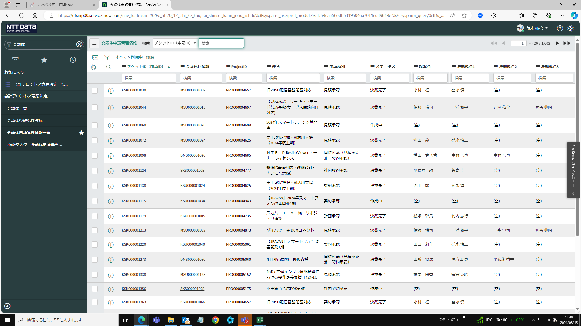

設定ボタンをクリック
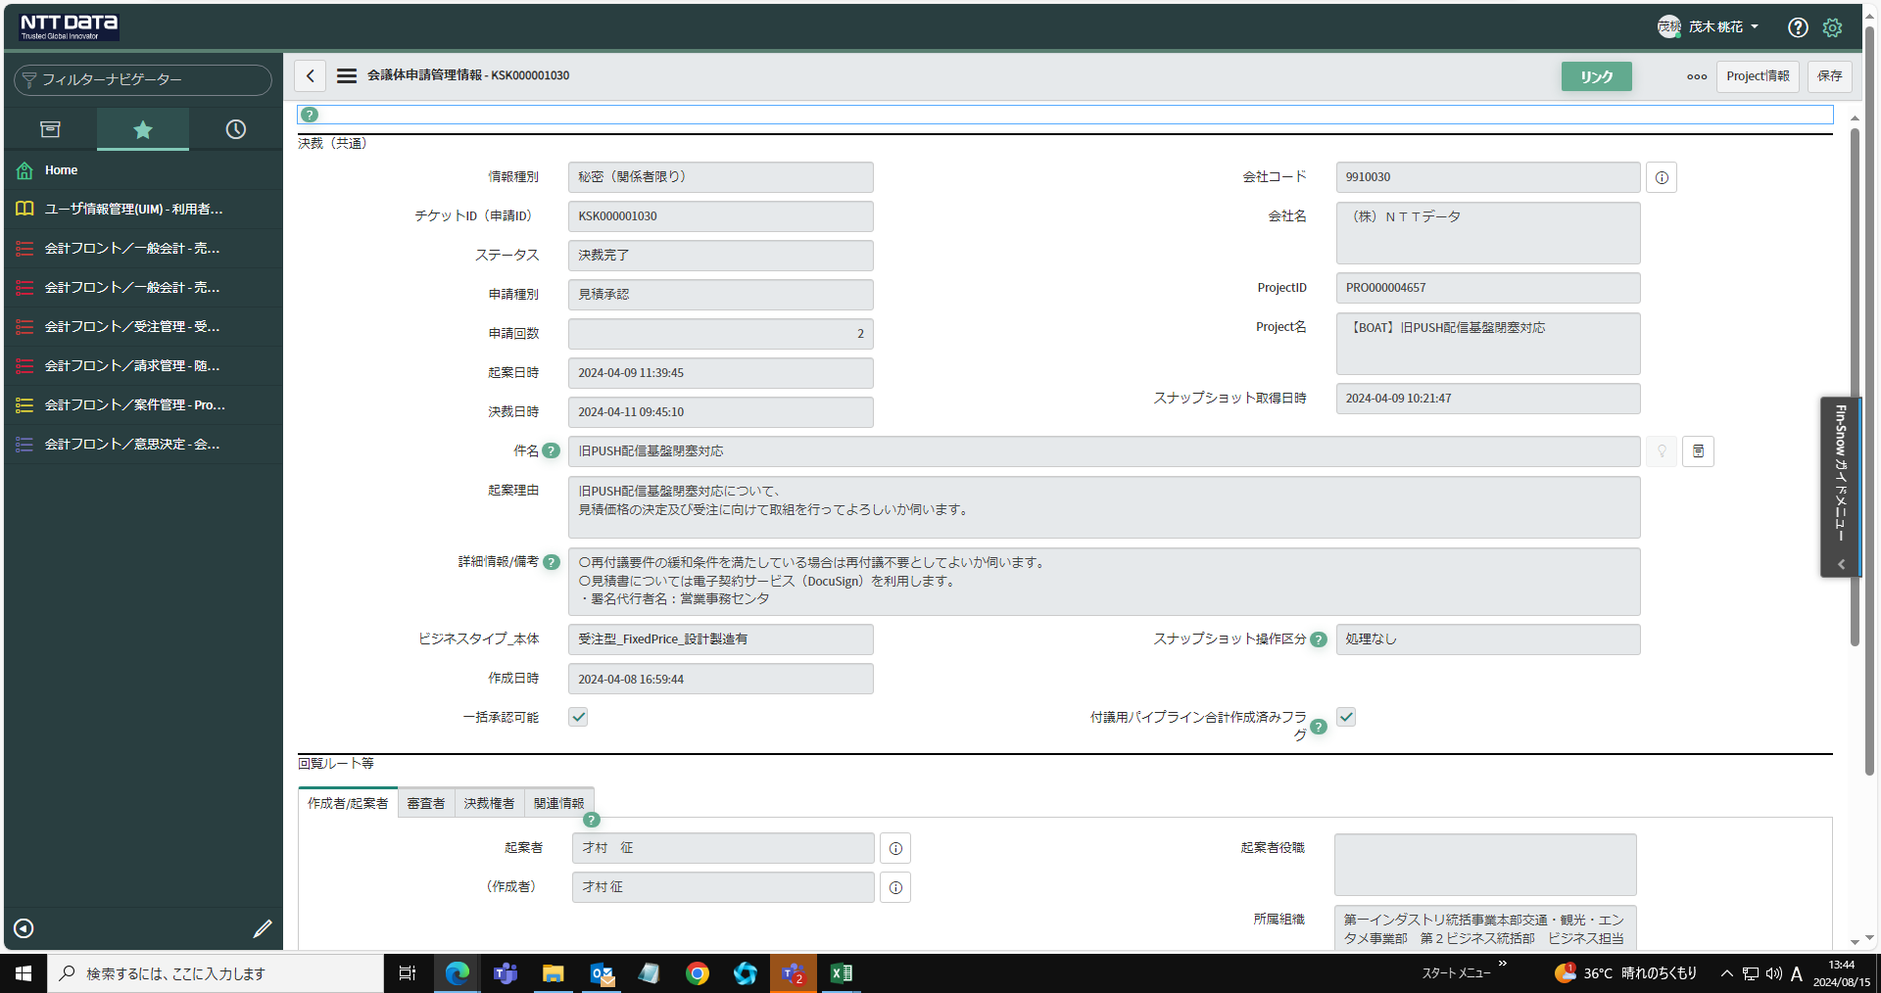

プリンター対応版をクリック
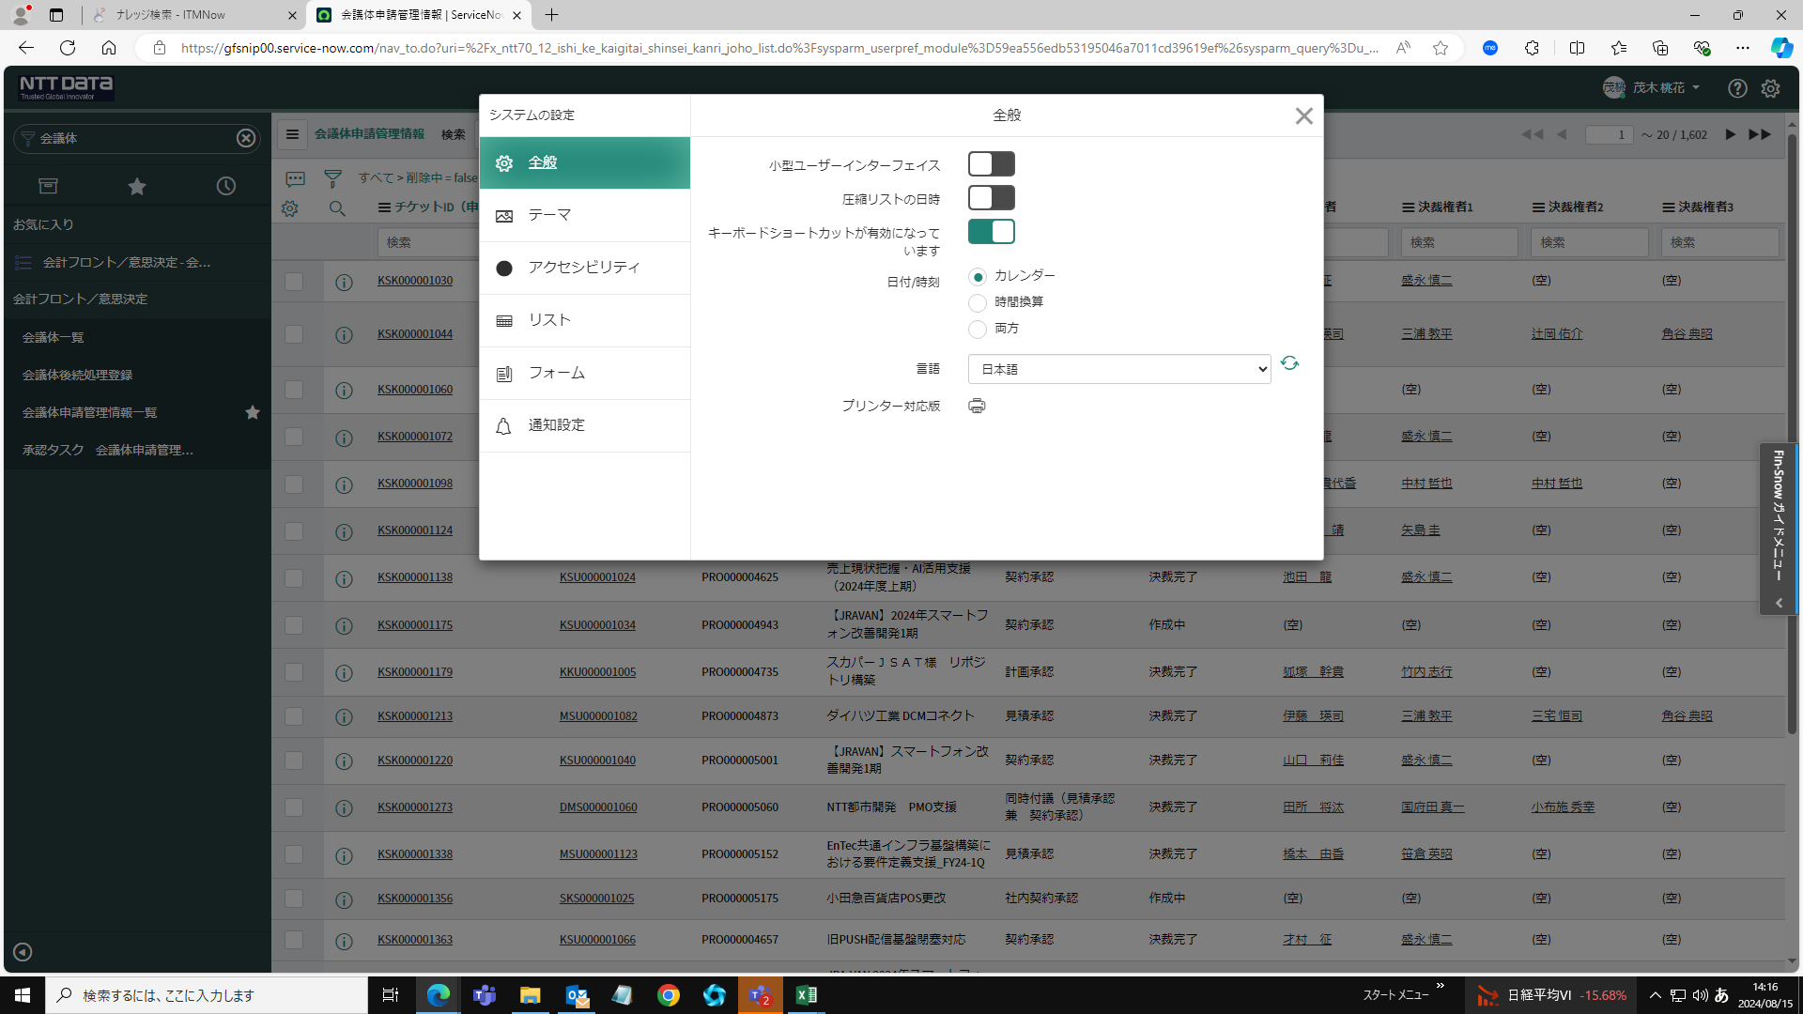

「クリックして印刷」をクリックする

「印刷」をクリック

名前を付けて保存をする

